상품제안서
CH012 더바디 심플 남녀공용 요가 미끄러짐 방지 요가매트 6mm | 상품코드: F24377

 |  |  |  |  |  |  | 02-412-0044 | www.easy1.co.kr
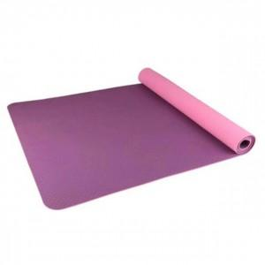

【상세/제작정보】

【인쇄/포장옵션】 | / 포장불가능

【공급단가】 | 수량 | 100~ | 300~ | 500~ | 1,000~ | 3,000~
*VAT별도 | 단가 | 9,750원 | 9,600원 | 9,370원 | 9,000원 | 8,620원

【상품 URL】 | https://dev.easy1.co.kr:443/src/goods_detail.php?gdno=24377

